상품제안서
라이트핏초경량포켓5단 암막양우산 UPF50+ | 상품코드: F31308

 |  |  |  |  |  |  | 02-412-0044 | www.easy1.co.kr
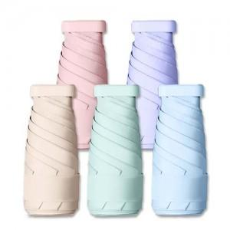

【상세/제작정보】 | <p>60개 이하 3만원별도</p>

【인쇄/포장옵션】 | 실크, 레이저 / 포장지포장

【공급단가】 | 수량 | 100~ | 300~ | 500~ | 1,000~ | 3,000~
*VAT별도 | 단가 | 6,620원 | 6,510원 | 6,360원 | 6,200원 | 6,090원

【상품 URL】 | https://dev.easy1.co.kr:443/src/goods_detail.php?gdno=31308

